상품제안서
모스니에 커스텀 UVC 칫솔살균기 세트 | 상품코드: S39596

 |  |  |  |  |  |  | 02-713-8555 | www.synergygift.co.kr
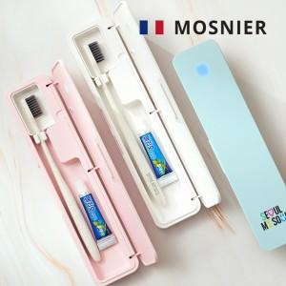

【상세/제작정보】 | <p><span style="font-size: 14pt;">※ 운임비 별도 발생 됩니다.</span></p>

【인쇄/포장옵션】 | 레이저, 스티커, 풀칼라, 종이케이스 컬러인쇄 / 포장지포장

【공급단가】 | 수량 | 50~ | 100~ | 300~ | 1,000~ | 3,000~
*VAT별도 | 핑크 | 14,000원 | 13,700원 | 13,100원 | 12,600원 | 12,400원
 | 스카이 | 14,000원 | 13,700원 | 13,100원 | 12,600원 | 12,400원
 | 화이트 | 14,000원 | 13,700원 | 13,100원 | 12,600원 | 12,400원
 | 그레이 | 14,000원 | 13,700원 | 13,100원 | 12,600원 | 12,400원

【상품 URL】 | https://www.synergygift.co.kr:443/src/goods_detail.php?gdno=39596

